132 悪性新生物による死亡率（人口10万人当たり）
132 悪性新生物による死亡率（人口10万人当たり）

 | 時点 2024(R6)年（毎年）
 | 単位 人 |  |  |  |  |  |  |  | 偏差値 |  | 40.9
順位 |  | 都道府県名 |  | 数 値 |  |  | 順位 | 都道府県名 |  | 数 値

 |  | 0 | 全 国 |  | 319.3 | 0.0 | 24 | 0 | 岐 阜 |  | 332.1
1 |  | 0 | 秋 田 |  | 458.0 | 0.0 | 25 | 0 | 熊 本 |  | 330.2
2 |  | 0 | 青 森 |  | 437.4 | 0.0 | 26 | 0 | 石 川 |  | 328.7
3 |  | 0 | 北海道 |  | 408.8 | 0.0 | 27 | 0 | 香 川 |  | 328.5
4 |  | 0 | 岩 手 |  | 398.3 | 0.0 | 28 | 0 | 栃 木 |  | 327.7
5 |  | 0 | 山 口 |  | 389.5 | 0.0 | 29 | 0 | 長 野 |  | 326.5
6 |  | 0 | 長 崎 |  | 384.8 | 0.0 | 30 | 0 | 三 重 |  | 325.8
7 |  | 0 | 高 知 |  | 383.4 | 0.0 | 31 | 0 | 福 井 |  | 325.0
8 |  | 0 | 和歌山 |  | 380.8 | 0.0 | 32 | 0 | 山 梨 |  | 322.2
9 |  | 0 | 山 形 |  | 380.3 | 0.0 | 33 | 0 | 京 都 |  | 322.0
10 |  | 0 | 島 根 |  | 375.4 | 0.0 | 34 | 0 | 福 岡 |  | 321.8
11 |  | 0 | 新 潟 |  | 370.3 | 0.0 | 35 | 0 | 宮 城 |  | 321.7
12 |  | 0 | 富 山 |  | 368.1 | 0.0 | 36 | 0 | 静 岡 |  | 320.2
13 |  | 0 | 徳 島 |  | 362.1 | 0.0 | 37 | 0 | 兵 庫 |  | 318.4
14 |  | 0 | 鳥 取 |  | 357.1 | 0.0 | 38 | 0 | 岡 山 |  | 316.8
15 |  | 0 | 福 島 |  | 355.7 | 0.0 | 39 | 0 | 大 阪 |  | 315.0
15 |  | 0 | 愛 媛 |  | 355.7 | 0.0 | 40 | 0 | 広 島 |  | 314.2
17 |  | 0 | 宮 崎 |  | 353.1 | 0.0 | 41 | ◎ | 千 葉 |  | 303.6
18 |  | 0 | 鹿児島 |  | 352.7 | 0.0 | 42 | 0 | 埼 玉 |  | 298.0
19 |  | 0 | 大 分 |  | 348.8 | 0.0 | 43 | 0 | 愛 知 |  | 286.5
20 |  | 0 | 佐 賀 |  | 341.7 | 0.0 | 44 | 0 | 神奈川 |  | 283.4
21 |  | 0 | 奈 良 |  | 340.0 | 0.0 | 45 | 0 | 滋 賀 |  | 281.4
悪性新生物による死亡率 （人口10万人当たり）
北海道 | 408.8
青 森 | 437.4
岩 手 | 398.3
宮 城 | 321.7
秋 田 | 458
山 形 | 380.3
福 島 | 355.7
茨 城 | 338.5
栃 木 | 327.7
群 馬 | 339.4
埼 玉 | 298
千 葉 | 303.6
東 京 | 257.1
神奈川 | 283.4
新 潟 | 370.3
富 山 | 368.1
石 川 | 328.7
福 井 | 325
山 梨 | 322.2
長 野 | 326.5
岐 阜 | 332.1
静 岡 | 320.2
愛 知 | 286.5
三 重 | 325.8
滋 賀 | 281.4
京 都 | 322
大 阪 | 315
兵 庫 | 318.4
奈 良 | 340
和歌山 | 380.8
鳥 取 | 357.1
島 根 | 375.4
岡 山 | 316.8
広 島 | 314.2
山 口 | 389.5
徳 島 | 362.1
香 川 | 328.5
愛 媛 | 355.7
高 知 | 383.4
福 岡 | 321.8
佐 賀 | 341.7
長 崎 | 384.8
熊 本 | 330.2
大 分 | 348.8
宮 崎 | 353.1
鹿児島 | 352.7
沖 縄 | 244.1
22 |  | 0 | 群 馬 |  | 339.4 | 0.0 | 46 | 0 | 東 京 |  | 257.1
23 |  | 0 | 茨 城 |  | 338.5 | 0.0 | 47 | 0 | 沖 縄 |  | 244.1

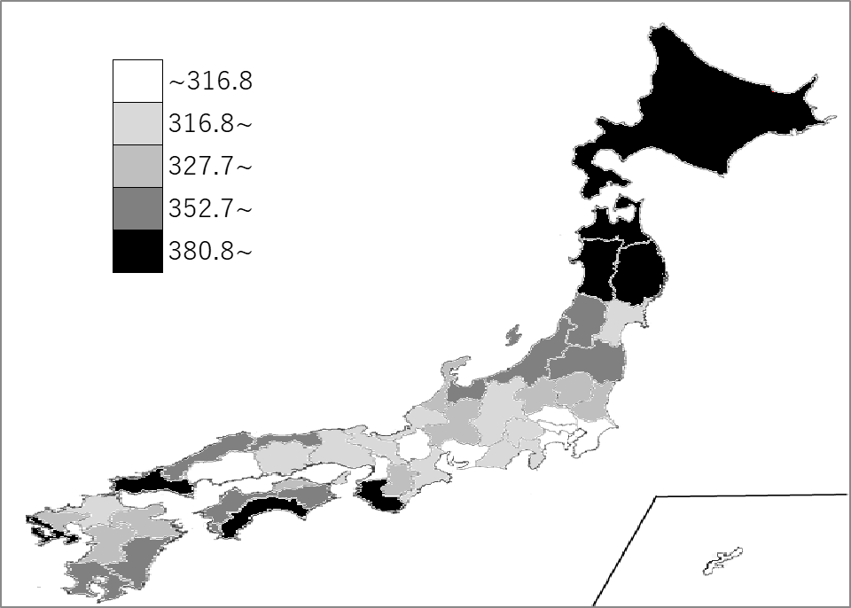
千葉県の推移
令和2年 | 289.3 | 41
令和3年 | 291.3 | 41
令和4年 | 299 | 41
令和5年 | 300.8 | 41
令和6年 | 303.6 | 41

《備 考》 ・資料出所 厚生労働省「人口動態統計（確定数）の概況」 ・参 考 千葉県の悪性新生物による死亡者数は、18,388人で7位。 全国は、384,111人。

